Накладная-№3
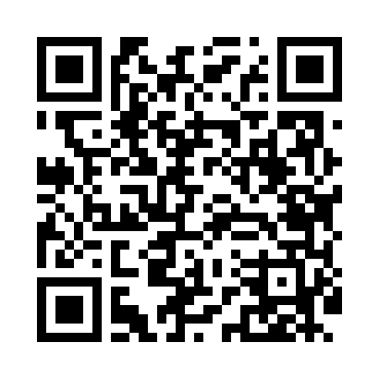
Номер товарно-транспортной накладной: |  |  | Торговый представитель: Kamol aka
Поставщик: Toshkent falcon fly 2 |  |  | Телефон торгового представителя: +998979626299
Дата отгрузки: 23.10.2025 |  |  | Контрагент: Dona zakass
Дата консигнации: |  |  | Адрес:
Доставщик: |  |  | Телефон:
Телефон доставщика:
Время заказа: 23.10.2025 13:15:40
№ | Штрих-код | Название товаров (работ,услуг) | Количество | Количество в кейсе | Цена | Сумма
 |  |  | 30 |  |  | 138
1 | None | Миска 60cm (1.5 mm) R DB-6-120 | 10 | 10 шт. | 5.60 | 56
2 | None | Миска 55cm (1.5 mm) R DB-6-119 | 10 | 10 шт. | 4.70 | 47
3 | 6934179000681 | Миска 38 см DB-6-101 | 10 | 10 шт. | 3.50 | 35
Итого: 138$|->UZS: 1,725,000.00

